物品列表
展示
编号 | 品名 | 类型 | 预览图 | 价格 | 备注
1 | 幻想乡铁道环状线（模拟铁道线路展示） | BVE trainsim线路（仅展示非出售） | 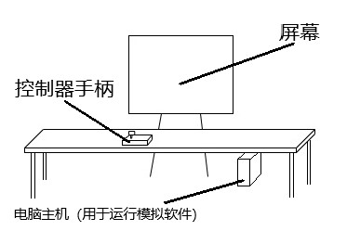 下为示意图 | 免费
出售
2 | 时刻表 | 模拟驾驶用的道具 | 无 | ￥3（一份）
3 | 幻想乡铁道LOGO的徽章 | 带别针的胸章 | 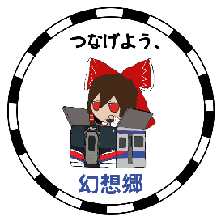 具体样式未定 | ￥6（一个） | 44mm直径
4 | 列车纸模 | 纸模 | 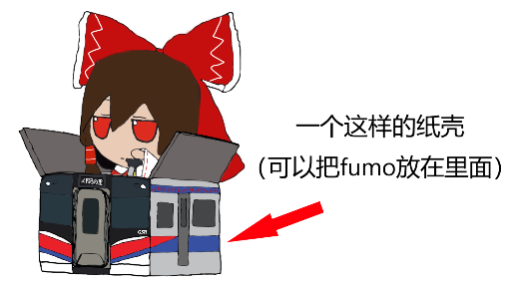 | ￥4（一个） | 需要自行组装。共三种样式：①紫老太隙间列车②自设的幻想乡铁道E129系列车③自设的E127系列车
5 | 幻想乡铁道的车票（日本铁路样式） | 不能实际使用的车票（日本铁路样式） | 具体样式未定 | 未定 | 在吉林THO暂不销售
6 | T恤 | 衣物 | 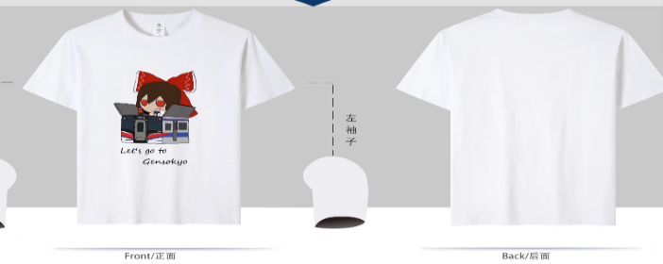 | 未定 | 在吉林THO不销售
注：1.衣服提供多种尺码
2.幻想乡铁道项目的贡献者可在现场免费领取场贩物品各一份。（以Github仓库页面显示的名单为准）

